企画書
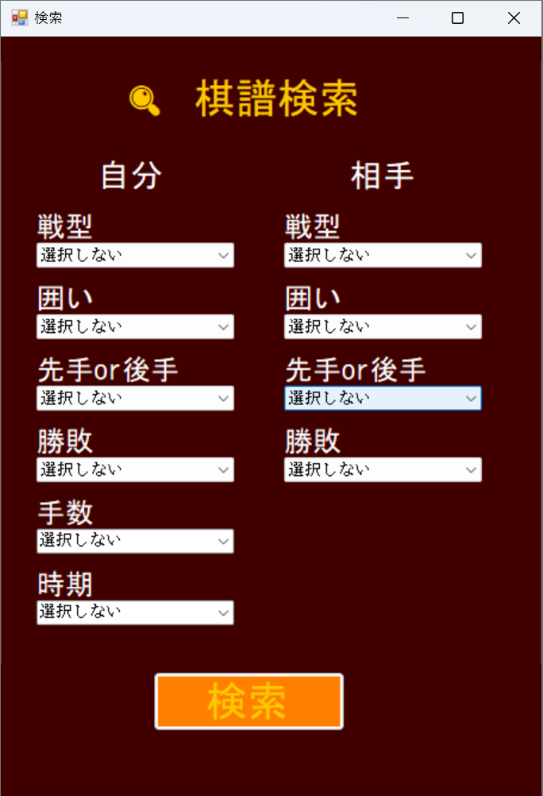
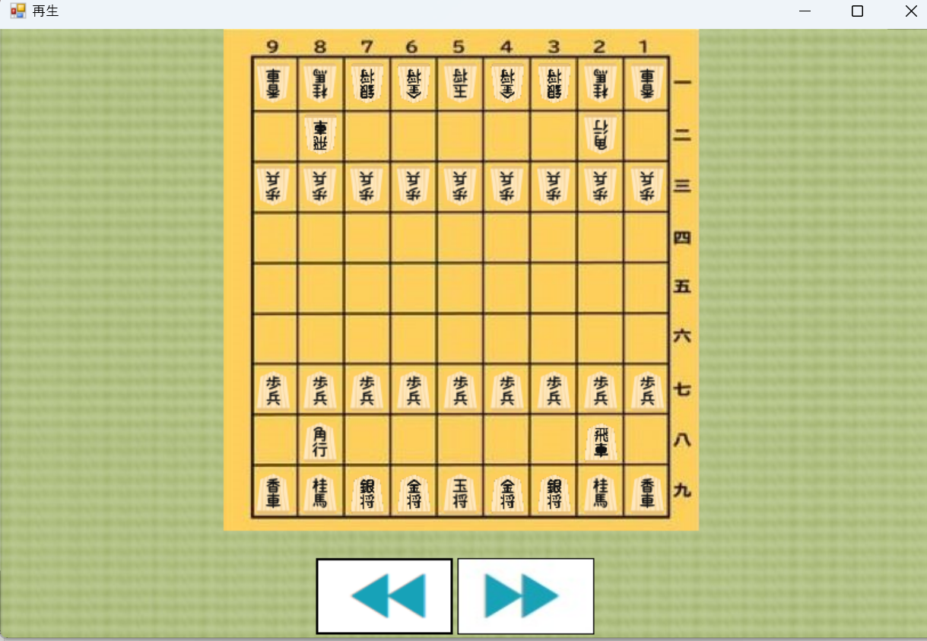
アプリ名
棋力向上アプリ

概要
棋譜を見返すことによって棋力向上を目指す

コンセプト
自分の棋譜を、戦型別や負けた試合などで簡単に検索できる 棋譜管理に特化している

類似アプリとそれに負けない強み
類似アプリ |  | 負けない強み
ぴよ将棋 |  | 自分の棋譜が大量にたまった時の検索のしやすさ
将棋DB2 |  | 自分専用の棋譜管理アプリを作れる

ターゲット（ペルソナ）
参照ペルソナシート名 |  | 呼称

Story（機能、『誰が（ターゲットの「呼称」』）、『何をすると』、『どういうことができるか』）
番号 | 誰が | 何をすると |  | どういうことができる
1 | 佐藤太郎 | 自分が昔指した棋譜を見たい |  | 検索して棋譜を見返せる
2 | 後藤一郎 | 感想戦をしたいが時間がない |  | 棋譜を登録して、時間がある時見返せる
3
4
5
6
7
8
9
10

企画背景（なんでそれを作ろうと思ったか）
自分は将棋をする時、AI対戦やネット対戦をよくする。そのとき昔指した対局を見返したいときがよくある。たが今使っているアプリは、棋譜が大量にありすぎて探すのが難しい。なので自分の棋譜を管理してくれるアプリが欲しいと考えた。

使用技術 |  |  | プラットフォーム
Java、Swing、MySQL |  |  | Windows

イメージ

企画書例
 |  |  | 【WiZ 太郎】
WiZ制作作品紹介アプリ

その作品を分かりやすく簡潔に書こう。誰が聞いてもどんなものかイメージできるような文章。
概要（どんなアプリ/ツールですか？）
棋力向上アプリ

その作品の特徴、目指すもの。類似アプリでこれだけは負けていないという点。唯一貫くもの。
コンセプト（そのアプリの特徴/目指すもの）
AIと戦えるアプリやネット対戦ができるアプリはあるが 自分の棋譜管理に特化したアプリはあまりない。

実際にそのアプリを【どんな人が】、【どのように使って】、【その結果達成できる目的】を記述する。なお、ジョブ的な文章で書くこと。
Story/Task（タスク的ではなくジョブ的に書く）
AI

ストーリーを達成する為に必要なタスク。プログラマー実際に開発を行う単位。優先順位をつけて、上から順番に実行できるようにする。
SubTask（そのストーリを実現する為の作業/優先順位）
優先順位 | 作業
1 | 作品一覧ページの画面の作成（手書き⇒SceneBuilder）
2 | 作品紹介ページの作成（手書き⇒SceneBuilder）
3 | AccessDB設計（フィールド：主キー、作品名、紹介文、作品イメージ画像パス、作品パス）
4 | DBにデータの入力
5 | 作品一覧ページにDB上のデータを表示
6 | 作品紹介ページにDB上のでーたを表示
7 | 作品一覧ページから作品紹介ページの遷移処理
8

何故それを作ろうと思ったのか。問題の提起。作品のニーズの説明の切り口。今回は2人以上にニーズがあれば可とする。例えば、授業の課題だからは自分だけのニーズなので不可。
企画背景（なんでそれを作ろうと思ったか） |  | プラットフォーム
OCで高校生が見れているのは、3年生の作成したWebサイトだけだった。2年制の頃に作成した良い意味でレベルの近い作品を見せることができていなかったので、2年3年と段階的に作品を見せてあげることで入学意欲を煽りたいと思った。あと俺自身がこれ以上フォルダで分けて管理するには無理だと思った。 |  | ・Windows ・JRE11

